PROCESS
MDS: | Master Delivery Schedule คือ ข้อมูลแผนการจัดส่ง (จาก PO)
Concept: | กำหนดรูปแบบของข้อมูล เพื่อให้ระบบอ่าน และเก็บเข้าฐานข้อมูล
DB: | SQL
Database Name: | SALES

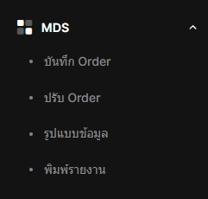

1. จาก Concept user จะนำ PO ของลูกค้ามาทำแผนการจัดส่ง ในหน้า บันทึก Order โดยเลือกรูปแบบข้อมูลของลูกค้าแต่ละเจ้า

2. หาก PO ลูกค้ายังไม่มีรูปแบบข้อมูลต้องเพิ่มรูปแบบข้อมูลในหน้า รูปแบบข้อมูล ก่อน

3. หน้า ปรับ Order เอาไว้แก้ไขข้อมูลแผนการจัดส่ง

4. หน้า พิมพ์รายงาน เอาไว้แสดงข้อมูลแผนการจัดส่ง

Req
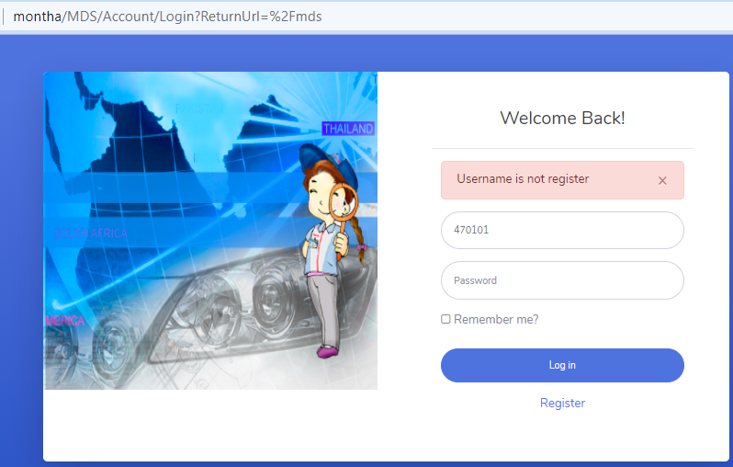
Upgrade MDS system project
ความต้องการคือ
 | อัพเกรดโปรแกรมเดิมที่รันบน OS 32bit เพื่อให้รันบน OS 64bit
ฟังก์ชั่นโปรแกรมต้องทำ
1 | จัดการข้อมูล "ประเภทข้อมูล"
2 | จัดการข้อมูล "รูปแบบข้อมูล"
3 | การบันทึกข้อมูล
4 | การปรับปรุงข้อมูล
5 | การพิมพ์รายงานข้อมูล

หน้าตาโปรแกรมเดิม
1 | การจัดการข้อมูล "ประเภทข้อมูล" โดยการกดปุ่ม "เพิ่ม" ระบบจะเปิดหน้าต่างการเพิ่มประเภทข้อมูล
2 | การจัดการข้อมูล "รูปแบบข้อมูล" ดังรูปด้านล่าง
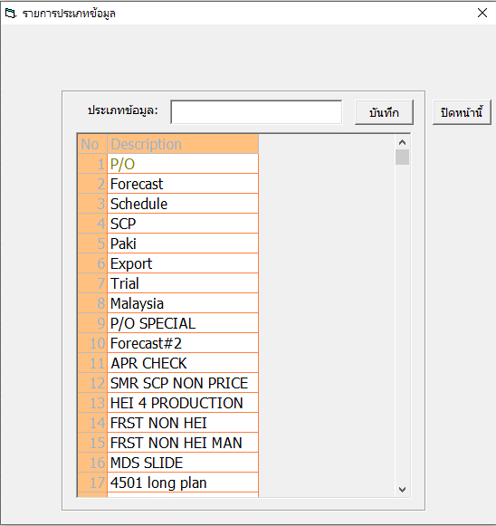
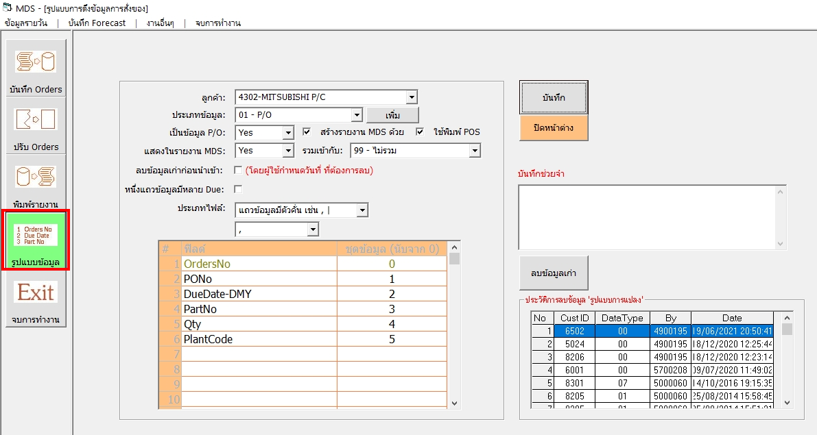

SVR: TKCB01S
DB: SALES
Table:
ประเภทข้อมูล: [T_SchDataType_MS]
รูปแบบ Header: [T_SchDataType_Cust]
รูปแบบ Detail: [T_SchFormConv]

ประเภทไฟล์ จะมี 2 รูปแบบ
1. เป็นแถวข้อมูลที่มีตัวคั่น เช่น , | Tab
เช่น
PartNo,Due,Qty,Order#,PO#
A,08/06/2023,1,Ord#001,PO#1,,
B,08/06/2023,2,Ord#001,PO#2,,
C,08/06/2023,3,Ord#001,PO#3,,
D,08/06/2023,4,Ord#001,PO#4,,
2. เป็นแถวข้อมูลที่ไม่มีตัวคั่น
เช่น
A08/06/202300001Ord#001PO#1
B08/06/202300002Ord#001PO#2
C08/06/202300003Ord#001PO#3
D08/06/202300004Ord#001PO#4

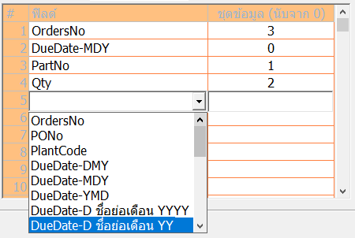

ข้อมูลหลักที่ต้องเก็บในระบบ MDS
1. Cust Pno => PartNo
2. Order# => OrdersNo
3. Order Qty => Qty
4. Due Date => DueDate (3 รูปแบบ)

ข้อมูลหลักที่ต้องเก็บในระบบ MDS
1. Cust Pno => PartNo
2. Order# => OrdersNo
3. Order Qty => Qty
4. Due Date => DueDate (3 รูปแบบ)

3 | การบันทึกข้อมูล ดังภาพด้านล่าง
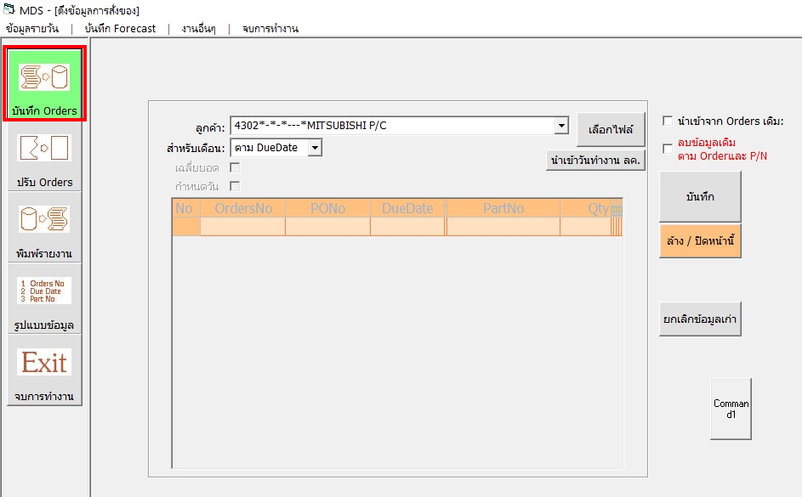

ลูกค้าที่เลือก จะมีข้อมูล Cust ID + DataType
ระบบใหม่จะแยก
1. CustID
2. Data Type

SVR: TKCB01S
DB: SALES
Table:
ข้อมูล Order: [T_SchOrdersPart]
ข้อมูล MDS: [T_DailyDelivery_DataType]
(ซึ่งระบบใหม่ จะไม่เก็บข้อมูล MDS)

หลังจากอ่านข้อมูลในแตละแถว
โปรแกรมจะนำข้อมูลแต่ละชุด
มาใส่ในตาราง ให้ตรงกับคอลัมน์ (Field)

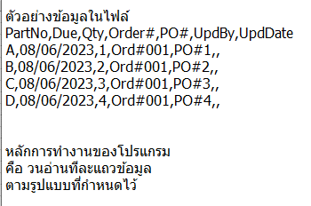

4 | การปรับปรุงข้อมูล ดังภาพด้านล่าง
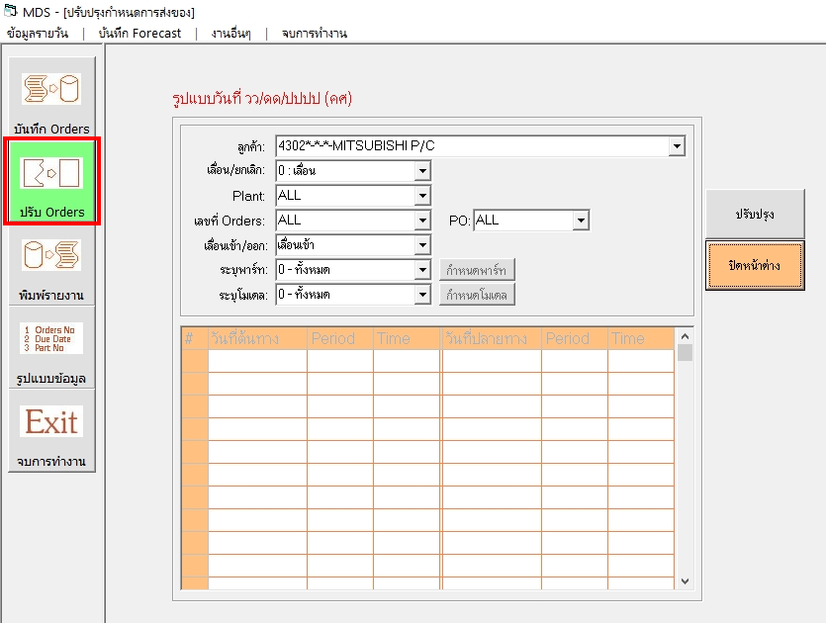

 |  |  |  | Date
 |  |  | Input | 1 | 2 | 3 | 4 | 5 | 6 | 7
 |  |  | 1 | 5
 |  |  | 2 |  |  |  | 2
 |  |  | 3 |  |  | 3
 |  |  | 4 |  | 4
 |  |  | 5 |  |  |  |  |  | 1

การเลื่อนเข้า/ออก
จะเอาไปใช้ตอนให้โปรแกรมทำงานตามรายการย้าย
เพื่อแก้ไขปัญหาการป้อนข้อมูลไม่ถูก

5 | การพิมพ์รายงานข้อมูล
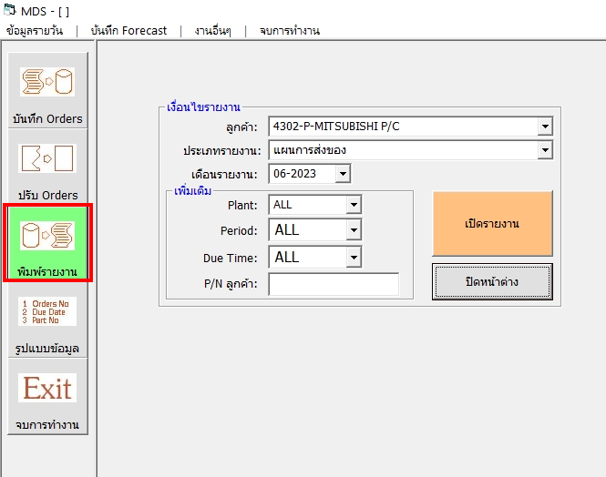

 |  | เงื่อนไขการเปิด
 |  |  | ลูกค้า
 |  |  | ประเภทข้อมูล
 |  |  | เดือนรายงาน
 |  |  | O Excel O PDF |  | เปิดรายงาน
 |  |  | ค่าเริ่มต้นเป็น PDF

MDS ของลูกค้าบางกลุ่ม จะมีการใช้งาน version บนเว็บ
เช่น
 | Toyota

